List1
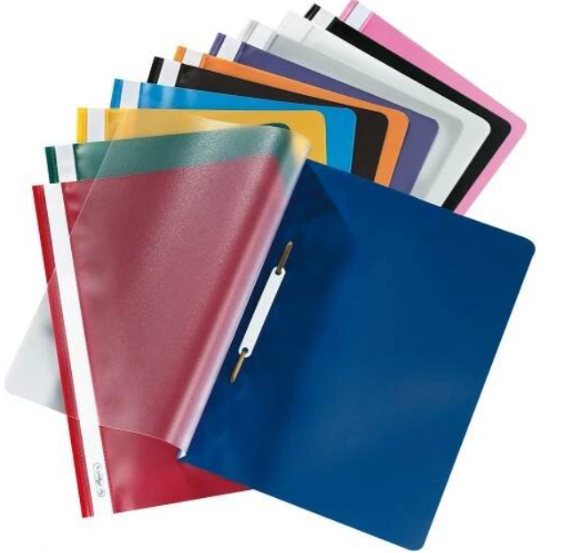

 | 6. A | 6. B | 6. C | 6. D |  | 7. A | 7. B | 7. C | 7. D |  | 8. A | 8. B | 8. C | 8. D |  | 9. A | 9. B | 9. C | 9. D
ČJ | 4 x 544 | 3x 464; 1x 424; rychlovazač + 10 eurosložek | 544 1x, 524 2x | 3x 464; 1x 424; rychlovazač + 10 eurosložek | ČJ | * | 524 2x, 464 1x | 3x 464; 1x 424; rychlovazač + 10 eurosložek | 1x544, 1x 524 | ČJ | * sloh a lit. 444 mluvnice | * | 3 x 544 | 2x544,1x 524 | ČJ | * Hdá | 1x524, 1x 544 | 2 x 544 | 464 1x, 524 2x
AJ1 | Raj - 2x544, slovníček | Chy - 544 (2x) |  | Kří -2 x 544 | AJ1 | * |  | Chy - 544 (1x) | Bs - 444 (1x) | AJ1 | Čer - *544 | Kř 1 x 544, slovníček | Kř 1 x 544, slovníček |  | AJ1 | * ( 3 x 444) Kch | Čer - *544 | 524 1x, slovníček, Boč. | 524 1x, slovníček, Boč.
AJ2 | Čer - 1x464 | Bs - 544 (1x) + 444 )1X) | Čer -1x464 | Čer -1x464, Bs - 544 (1x), 444 (1x) | AJ2 | * | Np 444 1x ostatní z min.roku | Np 544 1x, 444 1x, slovníček | Np 544 1x, 444 1x, slovníček | AJ2 | Čer - *544 |  | Boč 1 x 544 | Bs - 444 (1x) | AJ2 | 444 1x, | Chy - 544 (2x) | Bs- 444 (1x) | Chy - 544 (2x)
NJ1 | Šim-1x564, 2x524, rychlovazač +eurosložky |  |  |  | NJ1 | Šim * (1x564, 2x524), rychlovazač+eurosložky |  | Šim-1x564, 2x524, rychlovazač +eurosložky | Šim-1x564, 2x524, rychlovazač +eurosložky1x52 | NJ1 | Šim * 1(x564, 2x524), rychlovazač +eurosložky |  |  | * (1x564, 2x524), rychlovazač+eurosložky | NJ1 | Šim * (1x564, 2x524), rychlovazač+eurosložky | Šim * (1x564, 2x524), rychlovazač+eurosložky | Šim * (1x564, 2x524), rychlovazač+eurosložky
NJ2 | Chy - 544 (2x) |  |  |  | NJ2 | * Hdá | 1x 464, 1x 544, 1x 564, slovníček (Hdá) |  |  | NJ2 | Chy - 544 (1x) | * Hdá | * Hdá |  | NJ2 | * Hdá |  | * Hdá | * Hdá
D | 444 | 444 | 444 | 444 | ŠJ1 NP |  |  | 444 1x, 544 1x, slovníček | 444 1x, 544 1x, slovníček | ŠJ1 NP |  | 544 1x | 1 x 544 |  | Rj |  | 524 | 524 | 524
M | 440; 520 | 440; 520 | 440; 520 | 440, 520 | ŠJ2 Chy |  | Chy - 544 (2x) | Chy - 544 (2x) | Chy - 544 (2x) | ŠJ2 Chy |  |  | 544 (1x) |  | ŠJ 1 Np
F | 445 | 445 | 445 | 445 | D | 444 | 444 | 444 | 444 | D | rychlovazač a eurosložky, sešit 440 | rychlovazač a eurosložky, sešit 444 |  | rychlovazač a eurosložky, sešit 440 | ŠJ 2 Chy |  |  | 544 (1x) | 544 (1x)
Př | rychlovazač + 10 eurofolií | 444 | 520 | 520 | M | * (440) | 440 | 440 | 440 | M | 440 | 440 | * (440) | 440 | D | 444 | 444 | 444 | 444
Z |  | 444 | 440 | 440 | F | 445 | 445 | 445 | 445 | F | * (445) | * (440) | * (440) | 445 | M | 440 | 440 | 440 | 440
I1 | Bob - 525 |  | Bob - 525 | libovolný A5, Šťa | Př | 444 | * | rychlovazač + 10 eurofolií | rychlovazač + 10 eurofolií | Př | * | * | rychlovazač + 10 eurofolií | 444 | F | 445 | * (445) | * (445) | 445
I2 |  |  |  | Bob - 525 | Z | 440 | 440 |  | 444 | Ch | 445 | 445 | 445 | 445 | Př | rychlovazač + 10 eurofolií | rychlovazač + 10 eurofolií | rychlovazač + 10 eurofolií | rychlovazač + 10 eurofolií
Pkč1 |  |  |  |  | I1 |  |  |  |  | Z | 440 | *(444) | *(444) | 444 | Ch | * | * | * | *
Pkč2 |  |  |  |  | I2 |  |  |  |  | I1 |  |  |  |  | Z | *(444) | 440 | 444 | *(444)
Vo | 1x 524 | 1x524 |  | 544 | Pkč1 |  |  |  |  | I2 |  |  |  |  | I1 | * (1 x 444) |  | libovolný A5, Šťa | * (1 x 444)
Vz |  | rychlovazač + 10 eurofolií | libovolný A5 | libovolný A5 | Pkč2 |  |  |  |  | Pkč1 |  |  |  |  | I2 | libovolný A5, Šťa | libovolný A5, Šťa
Hv | notový sešit, rychlovazač + 10 eurosložek | notový sešit, rychlovazač + 10 eurosložek | notový sešit, rychlovazač + 10 eurosložek | notový sešit, rychlovazač + 10 eurosložek | Vo | * |  | rychlovazač + 10 eurofolií | rychlovazač + 10 eurofolií | Pkč2 |  |  |  |  | Vo |  | * | rychlovazač + 10 eurofolií
CvM |  |  |  |  | Hv | * | * | * | * | Vo | *rychlovazač+eurosložky |  | *rychlovazač + eurosložky | rychlovazač + 10 eurofolií | Hv | * | * | * | *
 |  |  |  |  | CvM |  | 525 |  |  | Vz | 524 | 524 |  |  | CvM | 440 | 440 | 440 | 440
 |  |  |  |  |  |  |  |  |  | Hv | * | * | * | * | CvCj | 444 | 424 | 424
 |  |  |  |  |  |  |  |  |  | CvM |  | 440 |  |  | Fg |  |  | 424 | 424
* - žáci mohou pokračovat v sešitě z minulého roku |  |  |  |  |  |  |  |  |  |  |  |  |  |  | SVS |  |  | rychlovazač + 10 eurofolií | rychlovazač + 10 eurofolií

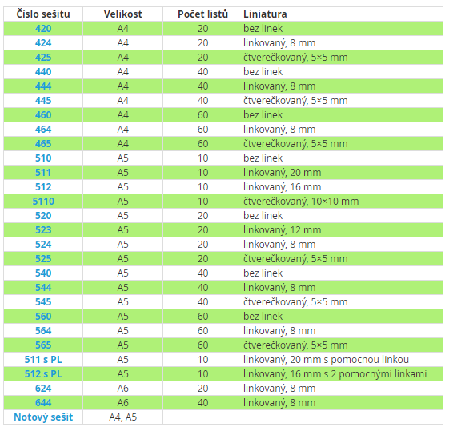
 |  |  |  |  |  |  |  |  |  |  | Rychlovazač+eurosložky do něj

